Reporte
Reporte Operativo: Boletoplis - Fecha: 2026-05-24
Total de Usuarios: 8
Total de Recintos: 2
Total de Eventos: 2
Total de Compras: 25
Metricas
Top 5 Eventos por ocupación

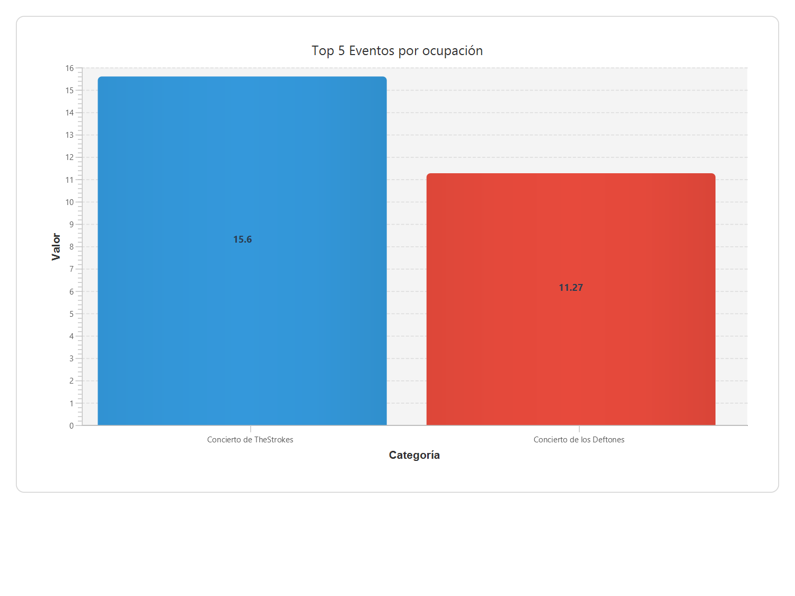

Nombre | Ocupación (%) | Ganancia
Concierto de TheStrokes | 15,60 | 1940000,00
Concierto de los Deftones | 11,27 | 1080000,00
Metricas
Ventas por período:
Período: 02/03/2026 - 24/05/2026 Compras realizadas: 13 - Entradas vendidas: 36 - Total vendido: $1710000.0

